B
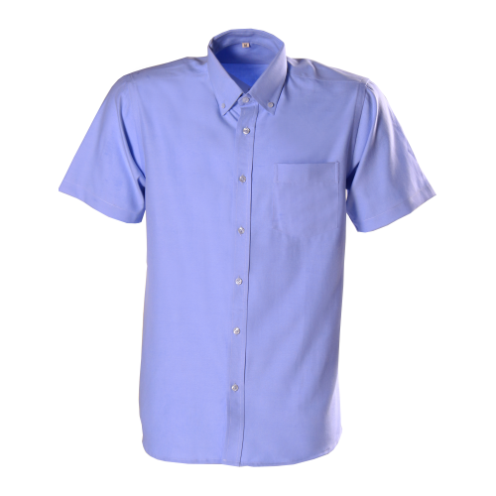
Nombre | Apellido | Color camisa | Talla camisa | Valor camisa
Rene | Mazariegos | Azul | XL | Q59.00
Gladys | Ramirez | Azul | XS | Q65.50
Silvia | Ortiz | Azul | M | Q48.00
Maria | Alvarado | Azul | M | Q48.00
Isabel | Perez | Morado | XL | Q59.00
Leonardo | Mancilla | Rosado | M | Q48.00
Cesar | Lorenzana | Rosado | XL | Q59.00
Alejandro | Ortiz | Naranja | M | Q48.00
Daniel | Arevalo | Rosado | XL | Q59.00
Naomi | Morales | Azul | XS | Q65.50
Yolanda | Barrios | Azul | XL | Q59.00
Lisbeth | Paniagua | Morado | M | Q48.00
David | Sandoval | Naranja | XL | Q59.00
Hector | Flores | Azul | XS | Q65.50
Amarilis | Jacobo | Rosado | M | Q48.00
Fabricio | Ceron | Naranja | L | Q48.00
Abigail | Paz | Morado | L | Q48.00
Maria | Ruiz | Naranja | L | Q48.00
Andrea | Miranda | Morado | M | Q48.00
Rosa | Barrios | Azul | XL | Q59.00
Lucrecia | Pacheco | Azul | M | Q48.00
Pablo | Ardon | Azul | M | Q48.00
Alvaro | Cetino | Azul | M | Q48.00
Jenner | Rios | Azul | XL | Q59.00
Karla | Medina | Azul | XS | Q65.50
Juan | Bonilla | Morado | L | Q48.00
Mario | Carrillo | Azul | XL | Q59.00
Magdalena | Fernández | Morado | M | Q48.00
Teresa | Méndez | Rosado | L | Q48.00
Leticia | Cortéz | Rosado | M | Q48.00
Gabriel | Ortiz | Naranja | XL | Q59.00
Gabriela | Zambrano | Morado | M | Q48.00
Federico | Barrios | Morado | L | Q48.00
Marta | Ubeda | Morado | XL | Q59.00
Claudia | Barrios | Morado | XL | Q59.00
Olivia | Cardona | Morado | XS | Q65.50
Perla | Morales | Rosado | XL | Q59.00
Juan | Pineda | Rosado | L | Q48.00
Pedro | Molina | Naranja | M | Q48.00
Manolo | Suarez | Azul | M | Q48.00

C
 LIBRERÍA FAST
LIBROS MÁS VENDIDOS

Libro | Autor | Noviembre | Diciembre | Promedio
El juguete rabioso | Roberto Arlt | Q343.89 | Q1,240.85 | Q792.37
El nombre de la rosa | Umberto Eco | Q899.44 | Q1,039.30 | Q969.37
La visión de los vencidos | Miguel León | Q1,073.99 | Q1,113.00 | Q1,093.50
El maestro y Margarita | Mijail Bulgákov | Q969.89 | Q949.50 | Q959.69
El Señor de los Anillos | J.R.R. Tolkien | Q496.79 | Q1,829.00 | Q1,162.90
El laberinto de la soledad | Octavio Paz | Q1,069.88 | Q1,985.14 | Q1,527.51
Nada | Carmen Laforet | Q399.91 | Q944.88 | Q672.40
Hamlet | William Shakespeare | Q749.69 | Q388.85 | Q569.27
Fahrenheit 451 | Ray Bradbury | Q679.48 | Q929.44 | Q804.46
Pedro Páramo | Juan Rulfo | Q966.19 | Q542.40 | Q754.30
El muro | Jean Paul Sartre | Q193.69 | Q844.25 | Q518.97
Cien años de soledad | G. García Márquez | Q796.00 | Q243.00 | Q519.50
México | Alfonso Reyes | Q999.90 | Q1,534.95 | Q1,267.43
Los detectives salvajes | Roberto Bolaño | Q747.90 | Q812.95 | Q780.43
Edipo Rey | Sófocles | Q719.04 | Q993.85 | Q856.44

E
No. | Nombres | CONTABILIDAD | MATEMÁTICA | DERECHO | INGLÉS | REDACCIÓN | ECONOMÍA | PROMEDIO
1 | Acaljá Cohuoj, Flory Amarilis | 28 | 82 | 70 | 45 | 50 | 55 | 55
2 | Acaljá Cohuoj, Loyda Tavita Aracely | 58 | 72 | 66 | 60 | 80 | 60 | 66
3 | Aguilar López, Hugo Leonel | 46 | 72 | 64 | 75 | 70 | 60 | 65
4 | Aguilar Reyes, Magner Missael | 64 | 48 | 67 | 50 | 55 | 52 | 56
5 | Alcajá Chiquín, Duglas Osiel | 88 | 75 | 89 | 70 | 90 | 76 | 81
6 | Alvarado Calel, Amalia | 78 | 75 | 85 | 78 | 89 | 81 | 81
7 | Alvarado Velásquez, Omar Ranferí | 35 | 77 | 60 | 50 | 42 | 84 | 58
8 | Asencio Arana, Diego Armando | 64 | 75 | 84 | 100 | 50 | 68 | 74
9 | Barahona Escobar, Tanya Bridget | 50 | 55 | 72 | 71 | 40 | 60 | 58
10 | Botzóc Mucú, Edwin Orlando | 60 | 76 | 80 | 45 | 78 | 80 | 70

 | Promedio de los alumnos en limpio: | 72.69 |  |  |  | Consulta de nuevos cursos

